ログイン画面
外部設計書 |  |  |  |  | チーム名 |  | 雨天決行
 |  |  |  |  | 画面名 |  | ログイン画面 |  |  |  | 作成者 | 内田百花 |  |  | 更新者 | 羽生千夏
 |  |  |  |  | システム名 |  | Arico（アリコ） |  |  |  | 作成日 | 2025-06-05 |  |  | 更新日 | 2025-06-06
 |  |  |  |  | 備考

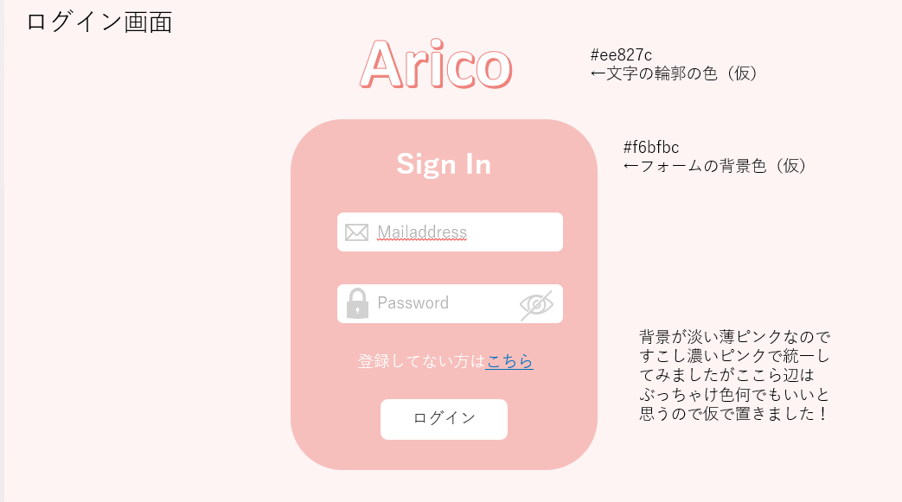
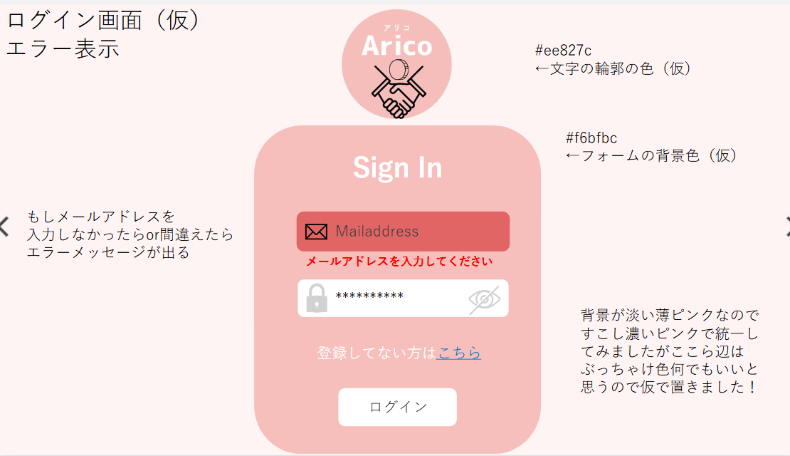
 | 画面設計

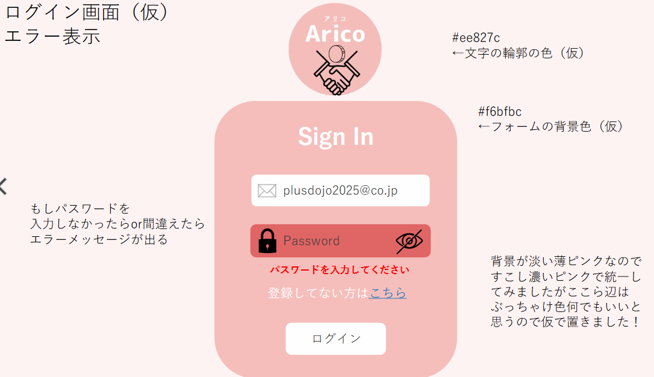

 | 機能設計
 |  | ページロード 本画面ではページロード時の処理は無し。 ログイン画面用jspを表示する。 ログインボタン押下時 ボタン押下時、以下のエラーチェックを行う。 ログインIDが入力されていない。 「ログインIDを入力してください。」エラーを表示する。フォームを赤く光らせる。 ②パスワードが入力されていない。 「パスワードを入力してください。」エラーを表示する。フォームの枠を赤くする。 ③パスワードの目の部分をクリックしたら非表示になっているパスワードを表示することができる ④どちらも入力されていなかったら枠を赤くしてエラー文「ログインIDとパスワードを入力してください！」と表示する

 | 項目定義書

 | No |  | 物理名 | 論理名 |  | 画面型 |  | データ型(Java) | min | max | DBテーブル |  | DBカラム | 備考
 | 1 |  | loginId | ログインID |  | HTML |  | String | 5 | 100 | users |  | mail | ID=メールアドレスとする。メールアドレスは、「@」「.」半角英数字が使用可能
 | 2 |  | password | パスワード |  | HTML |  | String | 8 | 255 | users |  | password | 8～20文字の半角英数字。記号は「！」「＆」「？」「.」が使用可能
 | 3 |  | loginButton | ログインボタン |  | HTML |  |  |  |  |  |  |  | 内部設計書参照

登録画面
外部設計書 |  |  |  |  | チーム名 |  | 雨天決行
 |  |  |  |  | 画面名 |  | 登録画面 |  |  |  | 作成者 | 内田百花 |  |  | 更新者 | 羽生千夏
 |  |  |  |  | システム名 |  | Arico（アリコ） |  |  |  | 作成日 | 2025-06-05 |  |  | 更新日 | 2025-06-06
 |  |  |  |  | 備考

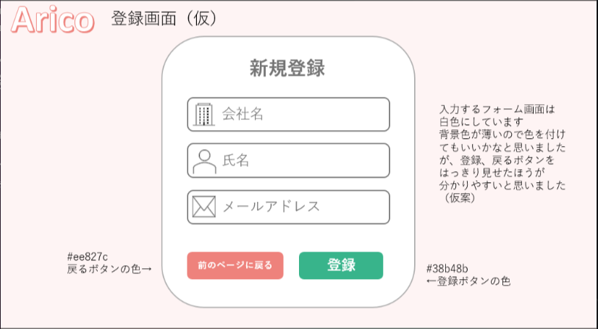
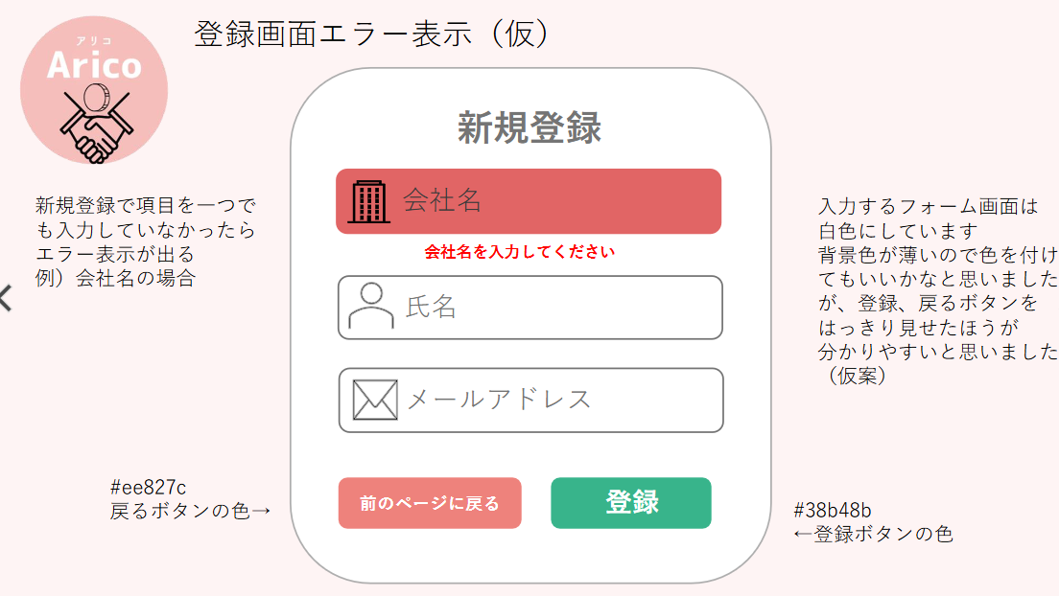
 | 画面設計

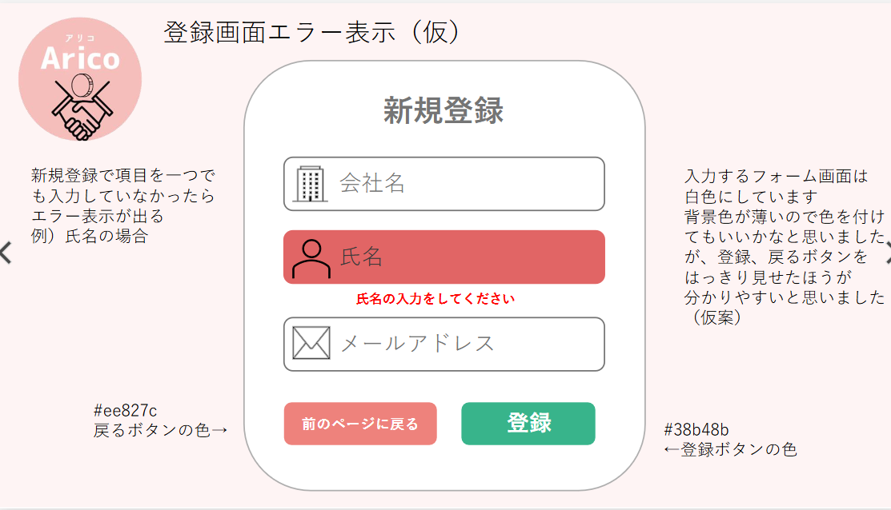

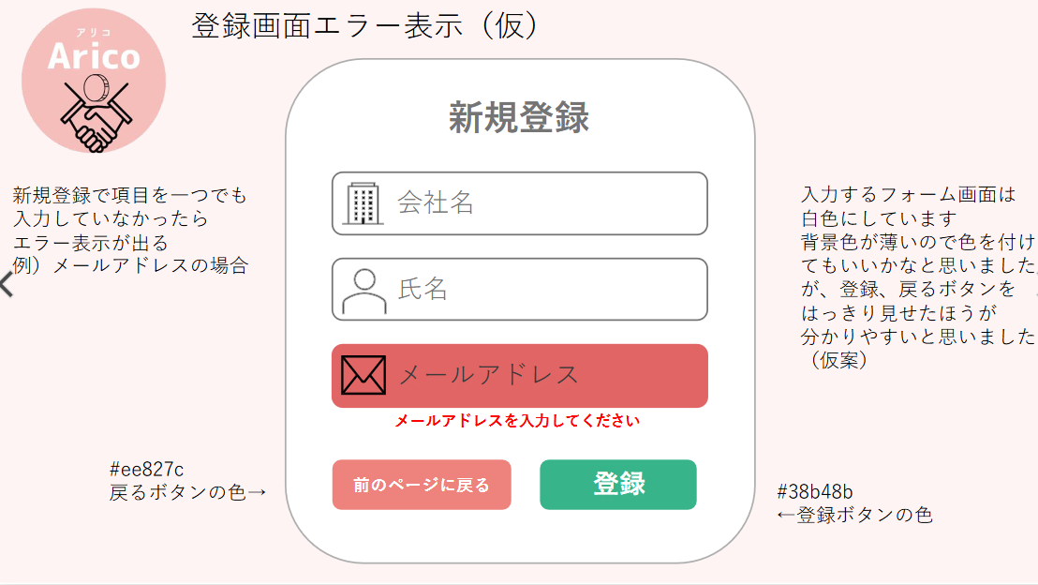

 | 機能設計
 |  | 登録してないユーザーが「こちらへ」を押したときに登録画面jspに画面遷移する。 ①入力フォーム画面が表示されて、会社名を入力する。 ②入力フォーム画面が表示されて、氏名を入力する。 ③入力フォーム画面が表示されて、メールアドレスを入力する。 メールアドレスの重複を防ぐために同じメールアドレスで登録するとエラーメッセージが表示される。 ④入力されてない項目があればエラーメッセージが表示される。 設定された入力可能な文字数を超えて入力することはできない。 ⑤全て情報を入力したら登録ボタンを押したら、パスワードを登録するメールが送信された画面に遷移する。 ⑥前ページに戻るボタンを押すと前ページに戻ることができる。

 | 項目定義書

 | No |  | 物理名 | 論理名 |  | 画面型 |  | データ型(Java) | min | max | DBテーブル |  | DBカラム | 備考
 | 1 |  | company | 会社名 |  | HTML |  | String | notNull | 100 | users |  | company
 | 2 |  | name | 氏名 |  | HTML |  | String | notNull | 100 | users |  | name
 | 3 |  | mail | メールアドレス |  | HTML |  | String | 5 | 100 | users |  | mail
 | 4 |  | return | 前のページに戻るボタン |  | HTML |  |  |  |  |  |  |  | 内部設計書参照
 | 5 |  | regist | 登録ボタン |  | HTML |  |  |  |  |  |  |  | 内部設計書参照

メール送信しました
外部設計書 |  |  |  |  | チーム名 |  | 雨天決行
 |  |  |  |  | 画面名 |  | ログイン画面 |  |  |  | 作成者 | 内田百花 |  |  | 更新者 | 羽生千夏
 |  |  |  |  | システム名 |  | Arico（アリコ） |  |  |  | 作成日 | 2025-06-05 |  |  | 更新日 | 2025-06-06
 |  |  |  |  | 備考

 | 画面設計

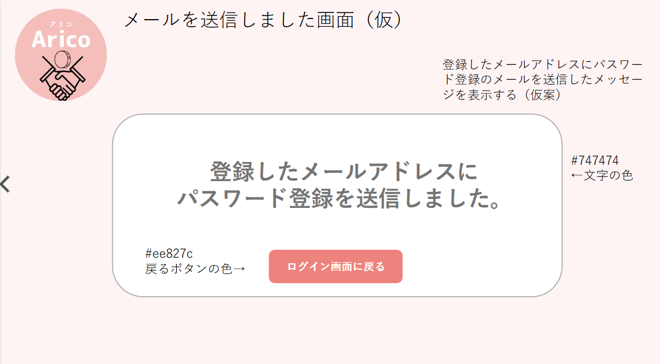

 | 機能設計
 |  | 登録事項を入力して登録ボタンを押したら、メール送信JSPを表示する。 ホーム画面に戻るのボタンを押すとログイン画面jspに戻る。

 | 項目定義書

 | No |  | 物理名 | 論理名 |  | 画面型 |  | データ型(Java) | min | max | DBテーブル |  | DBカラム | 備考
 | 1 |  | return | ログイン画面に戻るボタン |  | HTML |  |  |  |  |  |  |  | 内部設計書参照

パスワード入力情報
外部設計書 |  |  |  |  | チーム名 |  | 雨天決行
 |  |  |  |  | 画面名 |  | パスワード入力情報画面 |  |  |  | 作成者 | 内田百花 |  |  | 更新者 | 羽生千夏
 |  |  |  |  | システム名 |  | Arico（アリコ） |  |  |  | 作成日 | 2025-06-05 |  |  | 更新日 | 2025-06-06
 |  |  |  |  | 備考

 | 画面設計

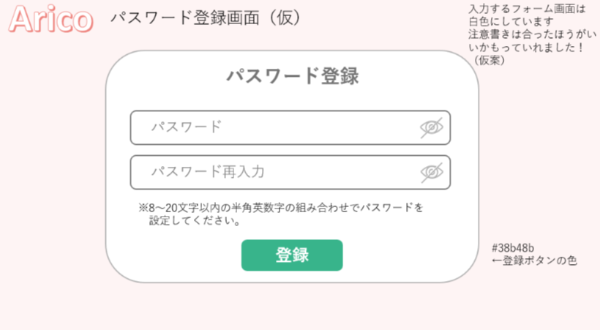

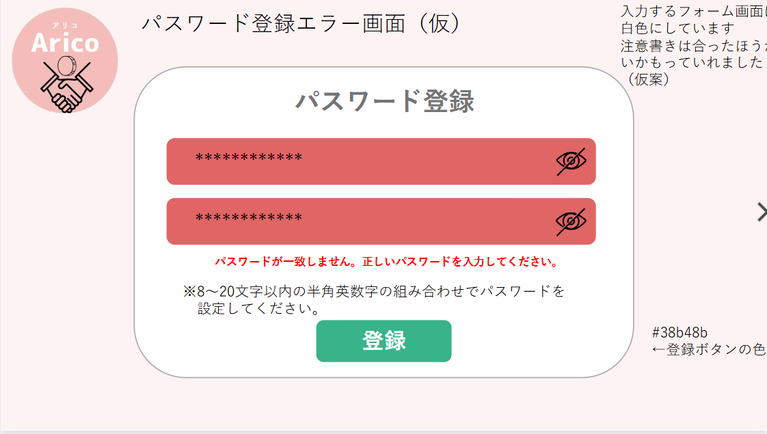
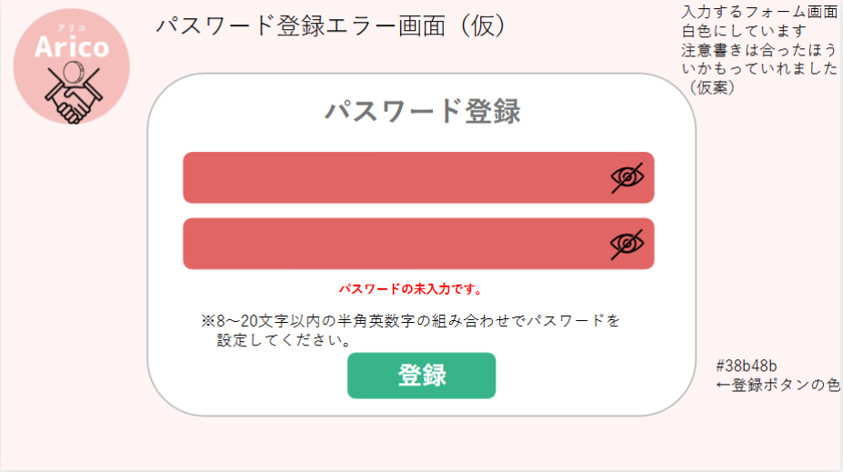

 | 機能設計
 |  | 送信されたメールに送付されているリンクからパスワード入力情報jspに遷移される。 ①パスワード登録フォーム画面が表示されるので、パスワードは半角英数字で８文字以上２０文字以内で入力することが出来る。 ②パスワードの目の部分をクリックしたら非表示になっているパスワードを表示することができる。 ③パスワードの再入力を行う。 ④パスワード再入力の目の部分をクリックしたら非表示になっている再入力パスワードを表示することができる。 ⑤入力出来たら登録ボタンを押して、ローディング画面に遷移する。 ⑥入力したパスワードどパスワード再入力の内容が一致しない場合、エラー文が表示されフォームの色が変化する。 ⑦フォームに入力されていない場合、エラー文が表示され、該当のフォームの色が変化する。

 | 項目定義書

 | No |  | 物理名 | 論理名 |  | 画面型 |  | データ型(Java) | min | max | DBテーブル |  | DBカラム | 備考
 | 1 |  | password | パスワード |  | HTML |  | String | 8 | 255 | users |  | password
 | 2 |  | show | パスワード表示ボタン |  | HTML
 | 3 |  | againpassword | パスワード再入力 |  | HTML |  | String | 8 | 255 | users |  | password
 | 4 |  | show | パスワード表示ボタン |  | HTML
 | 5 |  | regist | 登録ボタン |  | HTML |  |  |  |  |  |  |  | 内部設計書参照

パスワード入力完了
外部設計書 |  |  |  |  | チーム名 |  | 雨天決行
 |  |  |  |  | 画面名 |  | パスワード入力完了画面 |  |  |  | 作成者 | 内田百花 |  |  | 更新者 | 羽生千夏
 |  |  |  |  | システム名 |  | Arico（アリコ） |  |  |  | 作成日 | 2025-06-05 |  |  | 更新日 | 2025-06-06
 |  |  |  |  | 備考

 | 画面設計

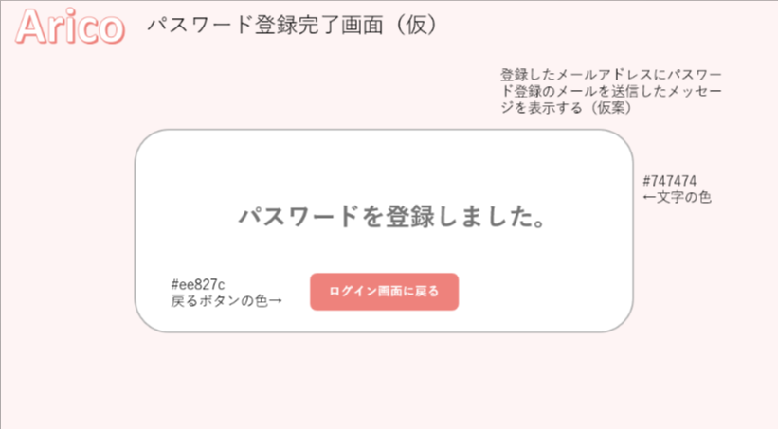

 | 機能設計
 |  | password登録して登録ボタンを押すとパスワード入力完了jspに推移する ①「ログイン画面に戻る」ボタンを押すとログイン画面jspにログアウトして戻る。

 | 項目定義書

 | No |  | 物理名 | 論理名 |  | 画面型 |  | データ型(Java) | min | max | DBテーブル |  | DBカラム | 備考
 | 1 |  | return | ログイン画面に戻るボタン |  | HTML |  |  |  |  |  |  |  | 内部設計書参照。リクエストスコープを使用する

ローディング
外部設計書 |  |  |  |  | チーム名 |  | 雨天決行
 |  |  |  |  | 画面名 |  | ローディング画面 |  |  |  | 作成者 | 内田百花 |  |  | 更新者 | 羽生千夏
 |  |  |  |  | システム名 |  | Arico（アリコ） |  |  |  | 作成日 | 2025-06-05 |  |  | 更新日 | 2025-06-06
 |  |  |  |  | 備考

 | 画面設計

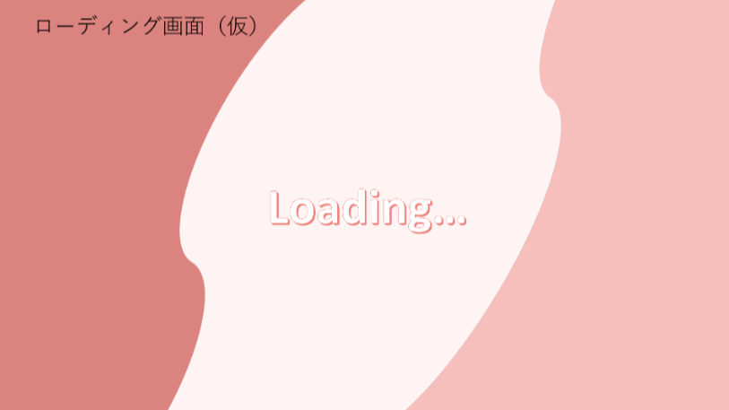

 | 機能設計
 |  | ①.ログインが成功したら、ローディングJSPを表示する。 三秒経過したら、メニューJSPを表示する。

 | 項目定義書

 | No |  | 物理名 | 論理名 |  | 画面型 |  | データ型(Java) | min | max | DBテーブル |  | DBカラム | 備考

メニュー
外部設計書 |  |  |  |  | チーム名 |  | 雨天決行
 |  |  |  |  | 画面名 |  | メニュー画面 |  |  |  | 作成者 | 内田百花 |  |  | 更新者 | 羽生千夏
 |  |  |  |  | システム名 |  | Arico（アリコ） |  |  |  | 作成日 | 2025-06-05 |  |  | 更新日 | 2025-06-06
 |  |  |  |  | 備考

 | 画面設計

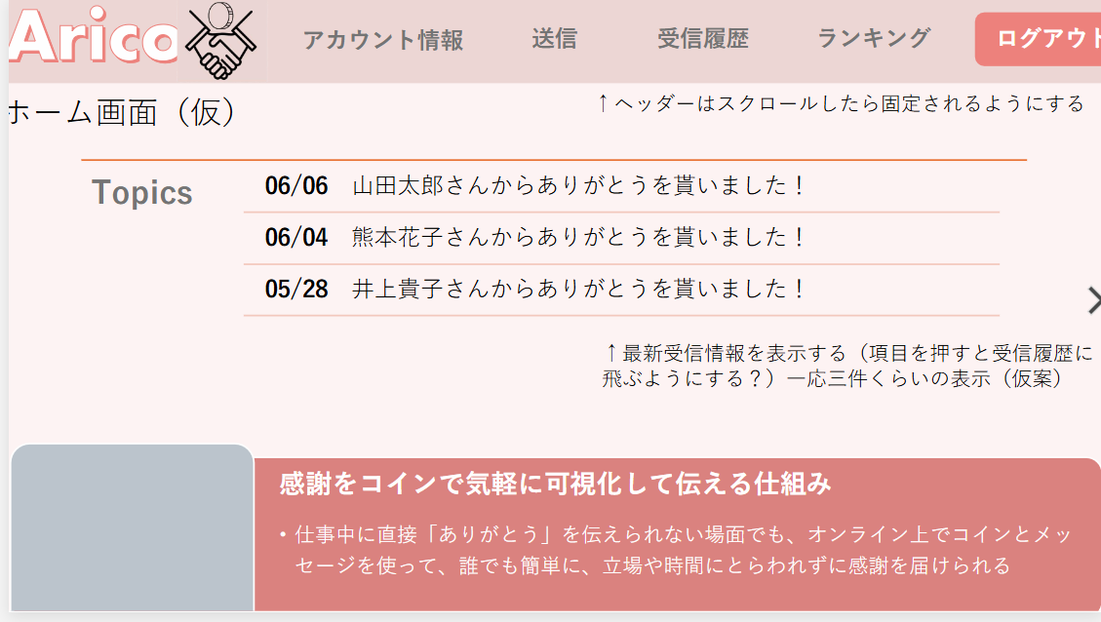

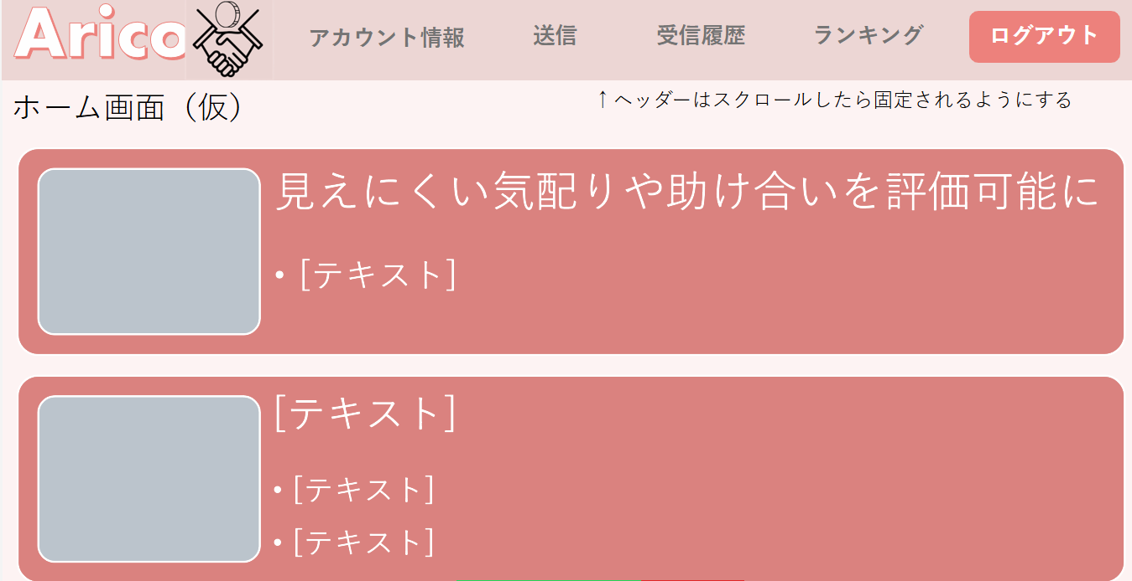

 | 機能設計
 |  | ①アカウント情報ボタンを押すと、アカウント情報の詳細を見ることができるアカウント情報ｊspに遷移し、表示する。 ②送信ボタンを押すと、コインを送信することができるコイン送信jspに遷移し、表示する。 ③受信履歴ボタンを押すと、コインの受信履歴をみることができる受信履歴ｊspに遷移し、表示する。 ④ランキングボタンを押すと、先月のコイン受信数ランキングを見ることができるラ ンキングｊspに遷移し、表示する。 ⑤ログアウトボタンを押したらログイン画面jspに遷移し、表示する。ログイン情報を削除し、ログアウトする。フォームの内容を消去し空白の状態にする。 ⑥最新のコイン受け取りを表示する ⑦日時の表示 ⑧送信者の氏名の表示 ⑨アプリの概要の説明 ロゴの説明 ありがとう+coin=Arico

 | 項目定義書

 | No |  | 物理名 | 論理名 |  | 画面型 |  | データ型(Java) | min | max | DBテーブル |  | DBカラム | 備考
 | 1 |  | account | アカウント情報ボタン |  | HTML |  |  |  |  |  |  |  | 内部設計書参照
 | 2 |  | send | 送信ボタン |  | HTML |  |  |  |  |  |  |  | 内部設計書参照
 | 3 |  | receive | 受信履歴ボタン |  | HTML |  |  |  |  |  |  |  | 内部設計書参照
 | 4 |  | ranking | ランキングボタン |  | HTML |  |  |  |  |  |  |  | 内部設計書参照
 | 5 |  | logout | ログアウトボタン |  | HTML |  |  |  |  |  |  |  | 内部設計書参照
 | 6 |  | inform | コインの受信通知 |  | HTML |  | String |  |  |  |  |  | 受信の情報を新着順に5件、繰り返し処理で表示する
 | 7 |  | date | 日時 |  | HTML |  | String |  |  | send |  | send_date | 受信の情報を新着順に5件、繰り返し処理で表示する
 | 8 |  | sendName | 送信者の氏名 |  | HTML |  | String |  |  | users |  | name | 受信の情報を新着順に5件、繰り返し処理で表示する
 | 9 |  | overView | 概要説明 |  | HTML

アカウント情報
外部設計書 |  |  |  |  | チーム名 |  | 雨天決行
 |  |  |  |  | 画面名 |  | アカウント情報画面 |  |  |  | 作成者 | 内田百花 |  |  | 更新者 | 羽生千夏
 |  |  |  |  | システム名 |  | Arico（アリコ） |  |  |  | 作成日 | 2025-06-05 |  |  | 更新日 | 2025-06-06
 |  |  |  |  | 備考

 | 画面設計
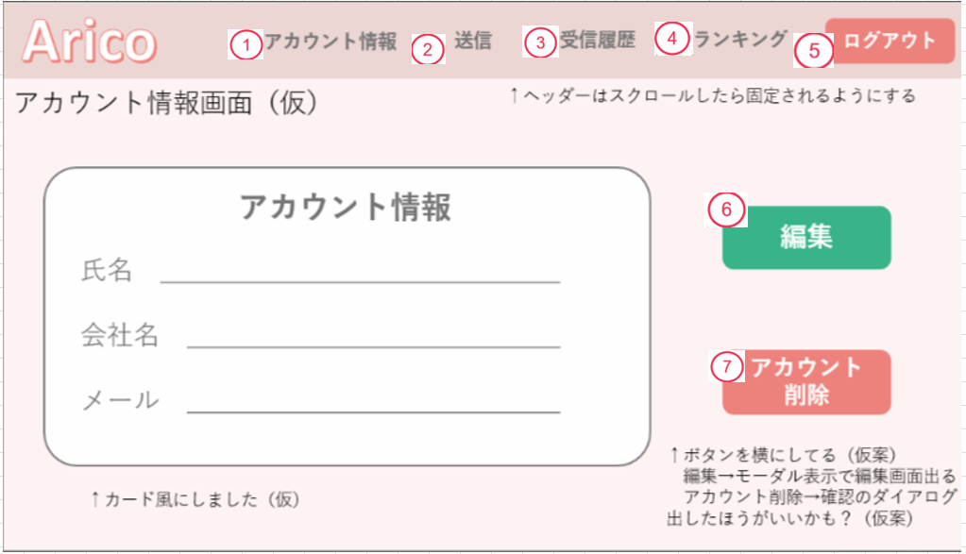
メニュー

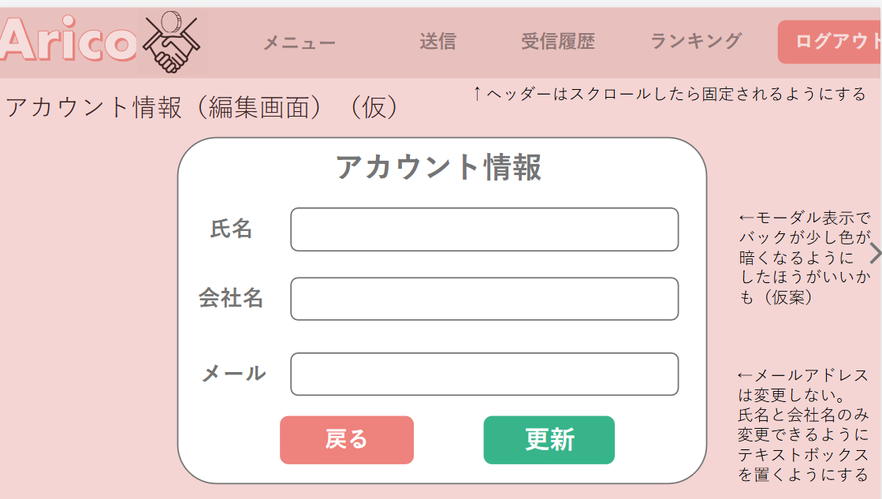

 | 機能設計
 |  | ①メニューボタンを押すと、メニュー画面jspに遷移し、表示する。 ②送信ボタンを押すと、コインを送信することができるコイン送信jspに遷移し、表示する。 ③受信履歴ボタンを押すと、コインの受信履歴をみることができる受信履歴ｊspに遷移し、表示する。 ④ランキングボタンを押すと、先月のコイン受信数ランキングを見ることができるランキングｊspに遷移し、表示する。 ⑤ログアウトボタンを押したらログイン画面jspに遷移し、表示する。 ⑥編集ボタンを押したらモーダル表示されて、氏名、会社名の変更を行うことができる。 ⑦アカウント削除ボタンを押すと、「アカウントを削除しますか」とアラートを出し、確認後に削除を行う。 ⑧更新するなら、氏名を入力する ⑨更新するなら、会社名を入力する ⑩更新するなら、メールを入力する ⑪戻るボタンを押したらモーダル表示が終了する。 ⑫更新ボタンを押したら更新され、モーダル表示が終了する。

 | 項目定義書

 | No |  | 物理名 | 論理名 |  | 画面型 |  | データ型(Java) | min | max | DBテーブル |  | DBカラム | 備考
 | 1 |  | menu | メニューボタン |  | HTML |  |  |  |  |  |  |  | 内部設計書参照
 | 2 |  | send | 送信ボタン |  | HTML |  |  |  |  |  |  |  | 内部設計書参照
 | 3 |  | receive | 受信履歴ボタン |  | HTML |  |  |  |  |  |  |  | 内部設計書参照
 | 4 |  | ranking | ランキングボタン |  | HTML |  |  |  |  |  |  |  | 内部設計書参照
 | 5 |  | logout | ログアウトボタン |  | HTML |  |  |  |  |  |  |  | 内部設計書参照
 | 6 |  | edit | 編集ボタン |  | HTML |  |  |  |  |  |  |  | 内部設計書参照
 | 7 |  | accountdelete | アカウント削除ボタン |  | HTML |  |  |  |  |  |  |  | 内部設計書参照
 | 8 |  | company | 会社名 |  | HTML |  | String | notNull | 100 | users |  | company
 | 9 |  | name | 氏名 |  | HTML |  | String | notNull | 100 | users |  | name
 | 10 |  | mailaddress | メールアドレス |  | HTML |  | String | 5 | 100 | users |  | mailaddress
 | 11 |  | update | 更新ボタン |  | HTML |  |  |  |  |  |  |  | 内部設計書参照
 | 12 |  | return | 戻るボタン |  | HTML |  |  |  |  |  |  |  | 内部設計書参照

コイン送信
外部設計書 |  |  |  |  | チーム名 |  | 雨天決行
 |  |  |  |  | 画面名 |  | コイン送信画面 |  |  |  | 作成者 | 内田百花 |  |  | 更新者 | 羽生千夏
 |  |  |  |  | システム名 |  | Arico（アリコ） |  |  |  | 作成日 | 2025-06-05 |  |  | 更新日 | 2025-06-06
 |  |  |  |  | 備考

 | 画面設計

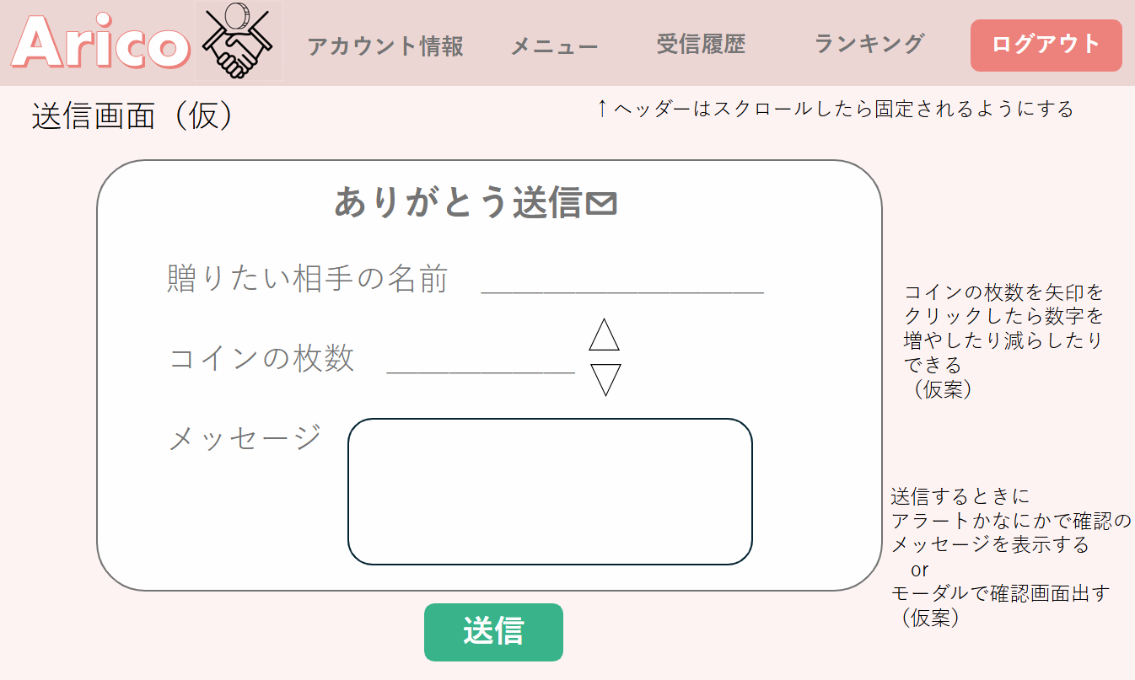

 | 機能設計
 |  | ①アカウント情報ボタンを押すと、アカウント情報の詳細を見ることができるアカウント情報ｊspに遷移し、表示する。 ②メニューボタンを押すと、メニュー画面jspに遷移し、表示する。 ③受信履歴ボタンを押すと、コインの受信履歴をみることができる受信履歴ｊspに遷移し、表示する。 ④ランキングボタンを押すと、先月のコイン受信数ランキングを見ることができるランキングｊspに遷移し、表示する。 ⑤ログアウトボタンを押したらログイン画面jspに遷移し、表示する。 中央に、コインを送る枚数と、相手の氏名、コメントを入力することができるフォームを表示する。 ⑥相手の氏名はタブから選択する。 ⑦コインの枚数は1～10枚を矢印で選択することが出来る。 ⑧メッセージはテキストボックスに入力することが出来る。 ⑨送信ボタンを押すと、コインを送りたい相手に入力したコインの枚数、相手の氏名、コメントを送信する。

 | 項目定義書

 | No |  | 物理名 | 論理名 |  | 画面型 |  | データ型(Java) | min | max | DBテーブル |  | DBカラム | 備考
 | 1 |  | account | アカウント情報ボタン |  | HTML |  |  |  |  |  |  |  | 内部設計書参照
 | 2 |  | menu | メニューボタン |  | HTML |  |  |  |  |  |  |  | 内部設計書参照
 | 3 |  | receive | 受信履歴ボタン |  | HTML |  |  |  |  |  |  |  | 内部設計書参照
 | 4 |  | ranking | ランキングボタン |  | HTML |  |  |  |  |  |  |  | 内部設計書参照
 | 5 |  | logout | ログアウトボタン |  | HTML |  |  |  |  |  |  |  | 内部設計書参照
 | 6 |  | send_coin | コインの枚数 |  | HTML |  | int | 1 | 10 | send |  | send_coin
 | 7 |  | nameselect | 氏名選択ボタン |  | HTML |  |  |  |  |  |  |  | 内部設計書参照
 | 8 |  | comment | コメント |  | HTML |  | String |  | 3000 | send |  | comment | テキストエリア
 | 9 |  | send | 送信ボタン |  | HTML |  |  |  |  |  |  |  | 内部設計書参照

コイン受信
外部設計書 |  |  |  |  | チーム名 |  | 雨天決行
 |  |  |  |  | 画面名 |  | コイン受信画面 |  |  |  | 作成者 | 内田百花 |  |  | 更新者 | 羽生千夏
 |  |  |  |  | システム名 |  | Arico（アリコ） |  |  |  | 作成日 | 2025-06-05 |  |  | 更新日 | 2025-06-06
 |  |  |  |  | 備考

 | 画面設計

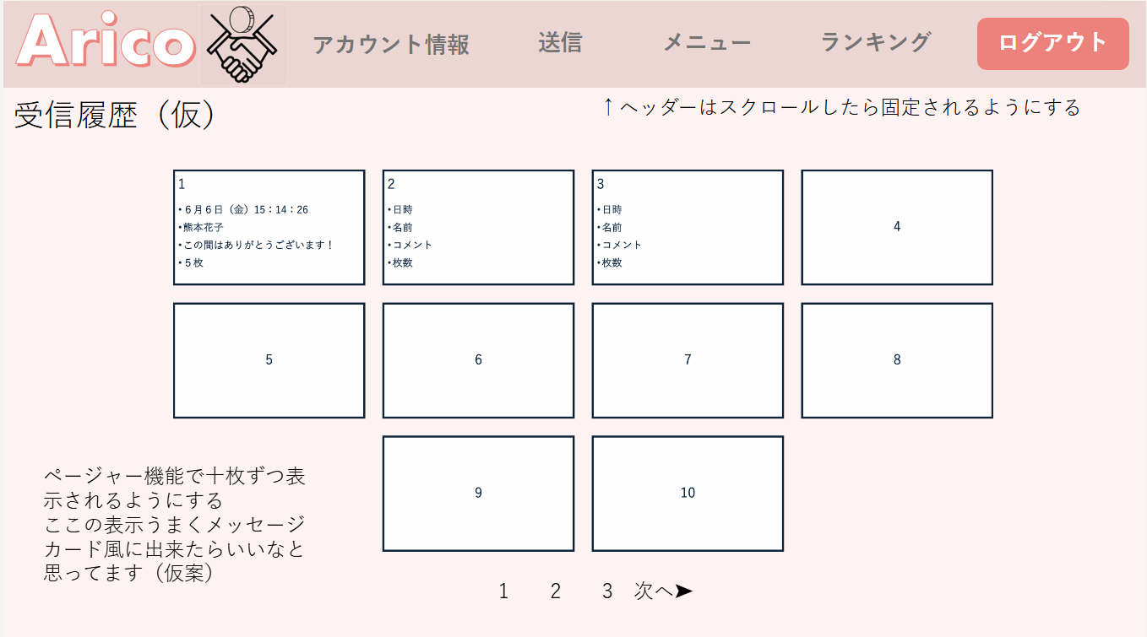

 | 機能設計
 |  | ①アカウント情報ボタンを押すと、アカウント情報の詳細を見ることができるアカウント情報jspに遷移し、表示する。 ②送信ボタンを押すと、コインを送信することができるコイン送信jspに遷移し、表示する。 ③メニューボタンを押すと、メニュー画面jspに遷移し、表示する。 ④ランキングボタンを押すと、先月のコイン受信数ランキングを見ることができるラ ンキングｊspに遷移し、表示する。 ⑤ログアウトボタンを押したらログイン画面jspに遷移し、表示する。ログイン情報を削除し、ログアウトする。フォームの内容を消去し空白の状態にする。 ⑥受信履歴の送信日時、送信ユーザー、コメント、送信コイン枚数を表示する。 ⑦コメントの量に合わせてメッセージカードのサイズが変わるようにする。 ⑧受け取ったコインの枚数を表示する ⑨1ページに10件表示され、ページャー機能を付ける。 ⑩受信履歴のデータ件数を取得し、ページサイズを計算する。

 | 項目定義書

 | No |  | 物理名 | 論理名 |  | 画面型 |  | データ型(Java) | min | max | DBテーブル |  | DBカラム | 備考
 | 1 |  | account | アカウント情報ボタン |  | HTML |  |  |  |  |  |  |  | 内部設計書参照
 | 2 |  | send | 送信ボタン |  | HTML |  |  |  |  |  |  |  | 内部設計書参照
 | 3 |  | menu | メニューボタン |  | HTML |  |  |  |  |  |  |  | 内部設計書参照
 | 4 |  | ranking | ランキングボタン |  | HTML |  |  |  |  |  |  |  | 内部設計書参照
 | 5 |  | logout | ログアウトボタン |  | HTML |  |  |  |  |  |  |  | 内部設計書参照
 | 6 |  | sendName | 送信者 |  | HTML |  | String |  |  | users |  | name
 | 7 |  | comment | コメント |  | HTML |  | String |  |  | send |  | comment
 | 8 |  | sendCoin | コインの枚数 |  | HTML |  |  |  |  | send |  | send_coin
 | 9 |  | pageSize | ページサイズ |  | Java |  | int |  | 10
 | 10 |  | page | ページ |  | Java |  | int |  | 1

ランキング表示
外部設計書 |  |  |  |  | チーム名 |  | 雨天決行
 |  |  |  |  | 画面名 |  | ランキング表示画面 |  |  |  | 作成者 | 内田百花 |  |  | 更新者 | 羽生千夏
 |  |  |  |  | システム名 |  | Arico（アリコ） |  |  |  | 作成日 | 2025-06-05 |  |  | 更新日 | 2025-06-06
 |  |  |  |  | 備考

 | 画面設計

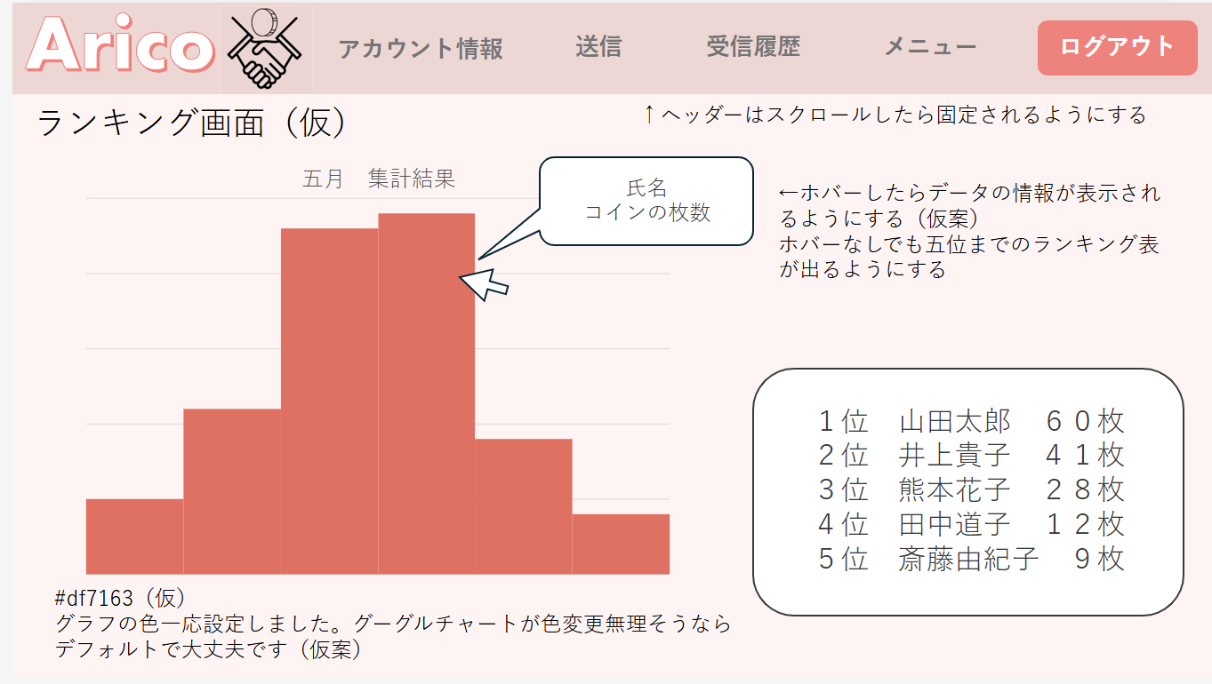

 | 機能設計
 |  | メニューボタンを押すと、メニュー画面jspに遷移し、表示する。 ①アカウント情報ボタンを押すと、アカウント情報の詳細を見ることができるアカウント情報ｊspに遷移し、表示する。 ②送信ボタンを押すと、コインを送信することができるコイン送信jspに遷移し、表示する。 ③受信履歴ボタンを押すと、コインの受信履歴をみることができる受信履歴ｊspに遷移し、表示する。 ④メニューボタンを押すと、メニュー画面jspに遷移し、表示する。 ⑤ログアウトボタンを押したらログイン画面jspに遷移し、表示する。ログイン情報を削除し、ログアウトする。フォームの内容を消去し空白の状態にする。 ランキング表示jspで、コインの枚数による順位を表示する。左側にはグラフで表示し、右側には文章で表示する。 右側で表示する順位は、1位から5位まで繰り返し処理で表示する。 ⑥⑦1位から5位までの氏名とコインの枚数を表示する。 ⑧⑨グラフは、ホバーしたら名前とコインの枚数が表示される仕様にする。

 | 項目定義書

 | No |  | 物理名 | 論理名 |  | 画面型 |  | データ型(Java) | min | max | DBテーブル |  | DBカラム | 備考
 | 1 |  | account | アカウント情報ボタン |  | HTML |  |  |  |  |  |  |  | 内部設計書参照
 | 2 |  | send | 送信ボタン |  | HTML |  |  |  |  |  |  |  | 内部設計書参照
 | 3 |  | receive | 受信履歴ボタン |  | HTML |  |  |  |  |  |  |  | 内部設計書参照
 | 4 |  | ranking | ランキングボタン |  | HTML |  |  |  |  |  |  |  | 内部設計書参照
 | 5 |  | menu | メニューボタン |  | HTML |  |  |  |  |  |  |  | 内部設計書参照
 | 6 |  | logout | ログアウトボタン |  | HTML |  |  |  |  |  |  |  | 内部設計書参照
 | 7 |  | name | 氏名 |  | HTML |  | String |  |  | users |  | name | 1位から5位まで繰り返し処理で表示する。
 | 8 |  | rankingCoin | コインの枚数 |  | HTML |  | int |  |  | coin |  | ranking_coin | 1位から5位まで繰り返し処理で表示する。
 | 9 |  | graph | グラフ |  | JavaScript |  |  |  |  | coin |  | ranking_coin | グラフにメモリを付ける
 | 10 |  | graph | グラフ |  | JavaScript |  |  |  |  | users |  | name

